Sheet1
XAUUSD

Người thực hiện: |  |  | thangbk236
Ngày lên kế hoạch: |  |  | 2021-11-11

Bản kế hoạch này sẽ được cập nhật theo đường link github |  |  |  | https://github.com/thangbk236/QuanTriFx
Mỗi người nên tự tạo ra bản kế hoạch trade cho riêng mình
Chưa kiếm được tiền từ thị trường nên phải đi viết tài liệu để quản trị rủi cho cho những người mới bắt đầu

Donate USDT Binance Smart Chain (BEP20) |  |  | 0xed05b97f46e60a7a65605eaba9a4b502d32f9510

Nội dung |  |  | XAUUSD |  | Lĩnh ngộ tinh túy thị trường

 | Vàng là một con dao động với biên độ khá là mạnh
 | Làm thể nào để có thể đánh bại được con vàng

 | Công cụ | Bollinger band
 | Timeframe | H1

 | Ta sẽ dựa vào công cụ Bollinger band để giao dịch với con vàng theo chiến thuật sau

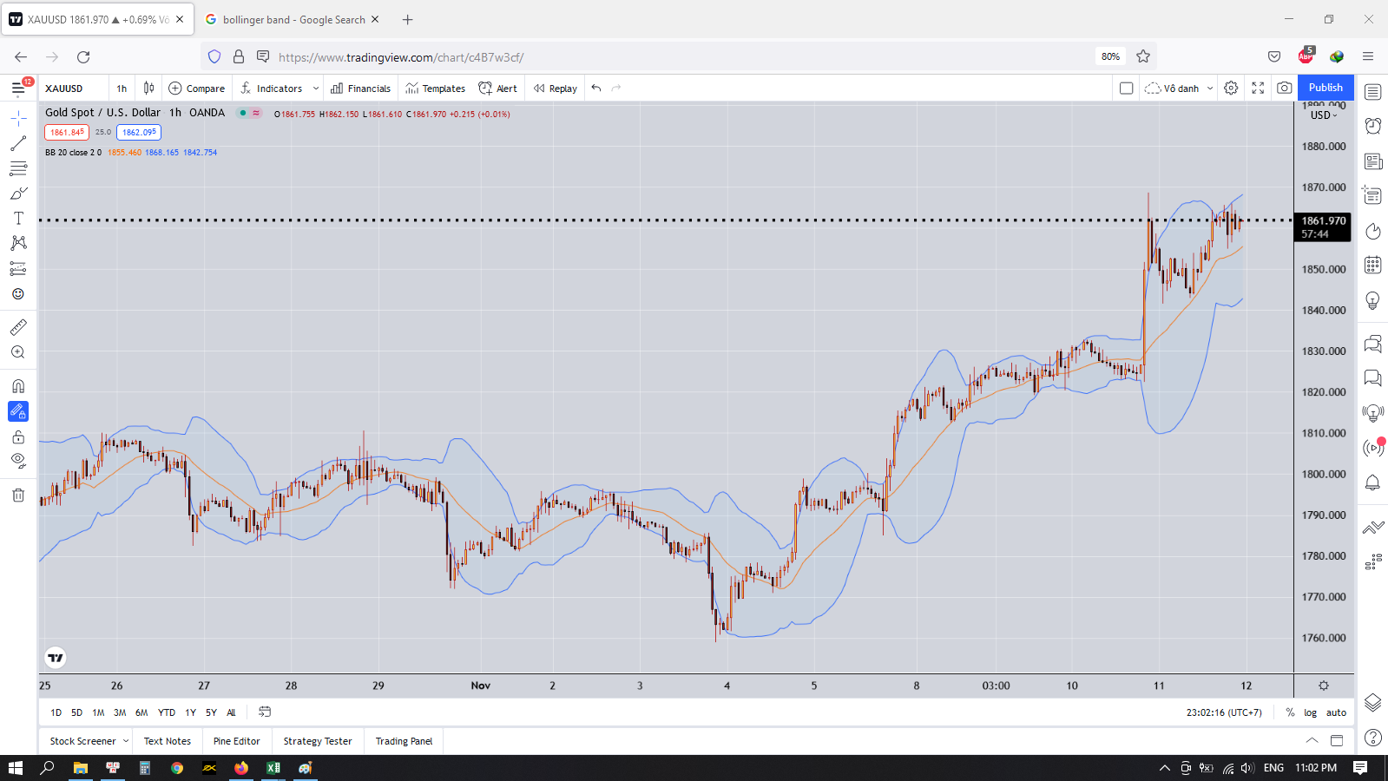

 | Nhìn vào hình sau ta sẽ thấy những gì
 | Khi giá chạy trên Bollinger band thì khả năng tăng rất cao
 | Khi giá chạy dưới Bollinger band thì khả năng giảm rất cao

 | Thì đúng như thế rồi
 | Thế ta cứ thấy giá trên Bollinger band là mua à
 | Hay thấy dưới Bollinger band là bán
 | Như thế là sai đó
 | Ta sẽ nhìn kỹ vào nha

 | Một cánh sóng tăng sẽ bắt đầu dưới Bollinger band rồi đi qua Bollinger band rồi tăng
 | Một cánh sóng giảm sẽ bắt đầu trên Bollinger band rồi đi qua Bollinger band rồi giảm

 | Ơ thế ta vào lệnh mua khi giá dưới Bollinger band à
 | Hay vào lệnh bán khi giá trên Bollinger band
 | Như thế vẫn là sai rồi

 | Vì nếu giá trên Bollinger band thì khả năng tăng vẫn tiếp tục
 | Hay dưới Bollinger band thì khả năng giảm vẫn tiếp tục

 | Điểm mấu chốt là đây

 | Ta sẽ tìm những trường hợp có giá cắt qua Bollinger band và có nến nằm qua hẳn phần còn lại của Bollinger band
 | Đây là điều kiện đầu tiên
 | Tiếp theo ta sẽ phải chờ đơi giá retest lại vùng đã cắt(Điều kiện này có thể có hoặc không)
 | Do nhiều khi giá đi qua đường Bollinger band rồi chạy liền một mạch

 | Giả sử cho xu hướng cắt dưới lên trên đường Bollinger band đi
 | Nó là xu hướng tăng đúng không
 | Ta sẽ canh BUY

 | Các bước như sau
 |  | Ta sẽ chờ giá cắt từ dưới lên trên đường Bollinger band
 |  | Ta sẽ chờ có cây nến nằm hoàn toàn bên trên đường Bollinger band
 |  | Ta sẽ chờ có cây nến retest là cây nến đỏ xuất hiện(có thể có hoặc không cần điều kiện này, nếu chơi liều, đặt stoploss đúng)
 |  | Sau khi có cây nến đỏ xuất hiện rồi thì ta sẽ chờ cho đến khi có cây nến vàng xuất hiện
 |  | Khi cây nến vàng đã xuất hiện và nằm bên trên Bollinger band thì ta sẽ vào lệnh BUY
 |  | Stoploss ở dưới phần đáy hình thành sóng cắt qua đường Bollinger band
 |  | Stoloss có thể lấy ở dải dưới của Bollinger band cũng được

 |  | Nhiều trường hợp không có retest mà giá có thể tăng mạnh luôn
 |  | Đó là tiếp diễn của xu hướng tăng lớn
 |  | Giá chỉ ở bên trên Bollinger band rồi xuống dưới Bollinger band rồi tăng luôn
 |  | Ta cũng nên chú ý chỗ này
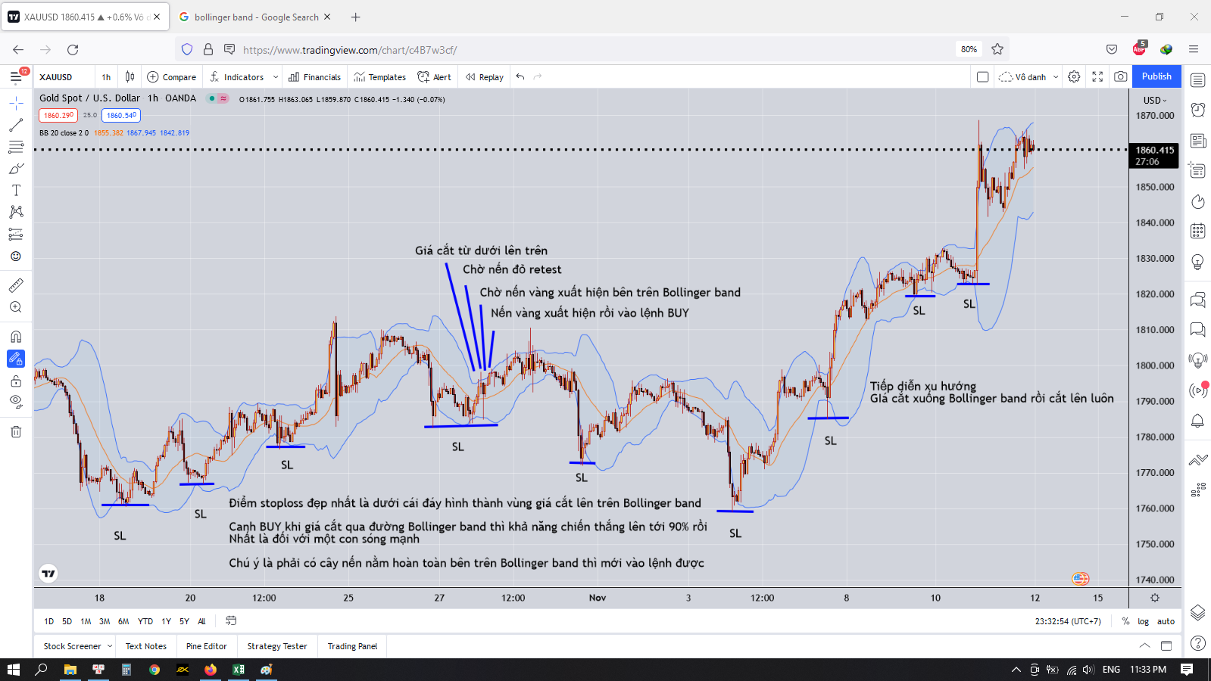

 | Đây là thị trường chạy có xu hướng rõ ràng
 | Nhiều khi thị trường chạy không có xu hướng xác định thị ta sẽ ở ngoài
 | Như hình dưới đây

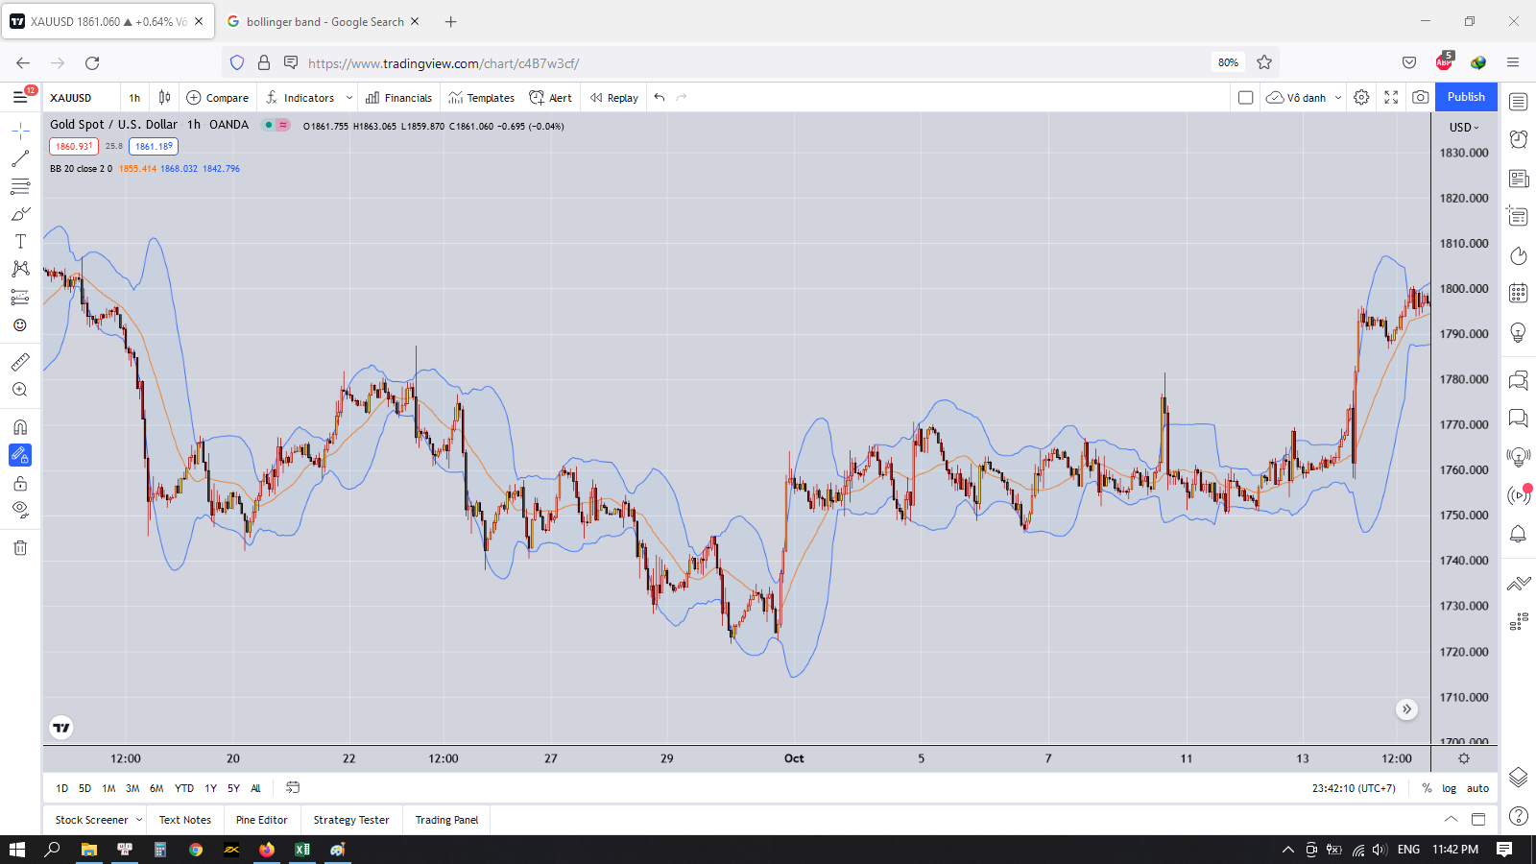

 | Nếu thấy giá chạy như này thì mọi phân tích theo cách trên hoàn toàn sai
 | Vì sao lại vậy
 | Thị trường được sinh ra để hủy diệt trader
 | Mỗi một khoảng thời gian thì nó sẽ chạy theo một kiểu cấu trúc nào đó
 | Khi trader bắt đầu nhìn thấy cấu trúc đó của thị trường thì nó sẽ chuẩn bị thay đổi cấu trúc và theo một cấu trúc khác biệt hoàn toàn
 | Khi đó trader sẽ bị dính vào bẫy của thị trường
 | Họ sẽ tin rằng cấu trúc đó vẫn còn đúng
 | Và sẽ dẫn đến vào lệnh bị sai và cháy tài khoản

 | Thế chúng ta phải làm thế nào
 | Chúng ta chả thể làm được gì cả
 | Chúng ta chỉ việc đi theo cấu trúc hiện tại của thị trường và đặt stoploss đầy đủ thôi

 | Chúng ta sẽ quan sát thị trường đang chạy theo cấu trúc như thế nào rồi tìm điểm vào lệnh hợp lý là được

 | Phần trên ta đã phân tích lệnh BUY rồi
 | Tiếp theo đến lệnh SELL
 | Vậy lệnh SELL có giống như lênh BUY không

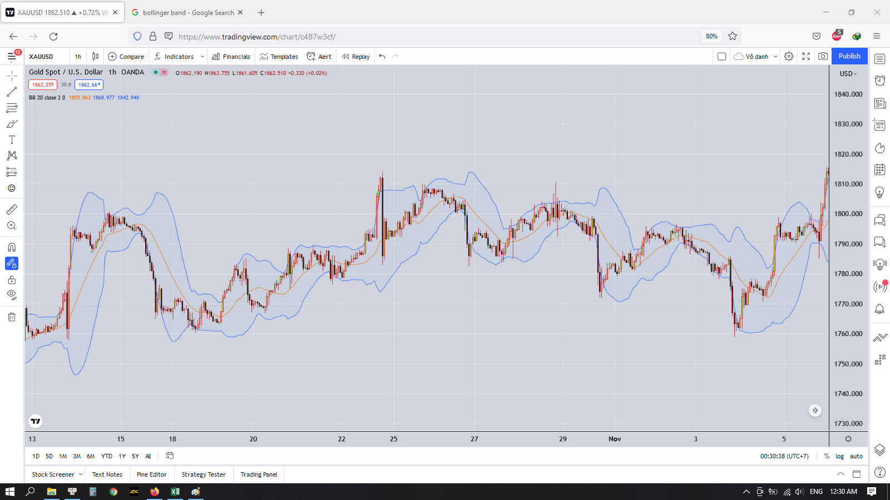

 | Ta nhìn vào hình dưới đây
 | Về cơ bản sell cũng khá giống với BUY
 | Nhưng nó lại có một chút khác biệt
 | Do vàng là sản phẩm vật chất lên nó sẽ khác với các cặp tiền tệ
 | Với việc mua một sản phẩm nào đó thì giá của sản phẩm sẽ tăng dần dần lên cho tới khi nó không thể tăng được nữa
 | Nhưng việc sập giá thì diễn ra khá là nhanh và mạnh
 | Đến khi giá tìm được ngưỡng hỗ trợ thì nó sẽ ngừng giảm và người mua bắt đầu mua và giá lại tăng trở lại

 | Về cơ bản thì nó là thế
 | Thế giờ ta sẽ làm thế nào để vào lệnh SELL

 | Điều kiện đầu tiên vẫn là giá cắt qua đường Bollinger band rồi
 | Có cây nến nằm hoàn toàn dưới đường Bollinger band
 | Tiếp theo là giá phải dí sát và chạm vào đường Bollinger band biên dưới
 | Lúc này ta sẽ chờ nến retest bên trên(là nến vàng) xuất hiện
 | Thế là hình thành một ngưỡng hỗ trợ nhỏ ở đó
 | Ta sẽ chờ ngưỡng hỗ trợ đó bị chọc thủng và có một cây nến cắt qua ngưỡng hỗ trợ đó
 | Phải có thân cây nến cắt qua ngưỡng hộ trợ đó, hoặc cả cây nến. Râu nến không được tính nha
 | Khi cây nến đó xuất hiện thì ta sẽ vào lệnh SELL
 | Stoploss ở bên trên cái đỉnh hình thành giá cắt qua đường Bollinger band
 | Hoặc ta có thể lấy dải trên của Bollinger band làm stoploss cũng được
 | Hoặc nếu ta thấy giá cắt ngược lại đường Bollinger band và có nến nằm bên trên Bollinger band thì nên cân nhắc cắt lệnh SELL

 | Takeprofit như thế nào
 | Ta sẽ chờ cho đến khi có những cây nến đỏ dài xuất hiện, phá xuống cực sâu, đó là hành động đạp giá
 | Sau đó xuất hiện cây nến vàng thể hiện sự hỗ trợ ở vùng giá đó thì lúc đó ta có thể bắt đầu takeprofit
 | Thường thì sau khi thấy cây nến vàng đầu tiên xuất hiện là phải takeprofit luôn, không là nhiều khi gặp vùng hỗ trợ mạnh là giá hồi về luôn sẽ dẫn đến mất profit

 | Để có thể kiếm được tiền từ thị trường thì ta phải kiên nhẫn chờ đợi
 | Ta sẽ chờ đợi cho đến khi nào giá đạt setup của ta thì ta mới vào lệnh
 | Trong thời gian chờ đợi đó thì ta có thể đi làm những công việc khác
 | Ta đặt cảnh bảo trên tradingview khi giá đi đến vùng ta mong muốn
 | Muốn có lợi nhuận cao thì phải đánh trên khung thời gian lớn
 | Đánh trên khung thời gian quá nhỏ có thể có lợi nhuận nhưng rủi ro cũng khá là cao
 | Theo mình thì đánh ngắn hạn thì dựa trên khung H1 cũng khá là hợp lý

